Açıklamalar
1. İlk olarak Revision Pdf sütünuna kopyaladığımız verileri özel yapıştır yöntemi ile metin olarak yapıştırın.
 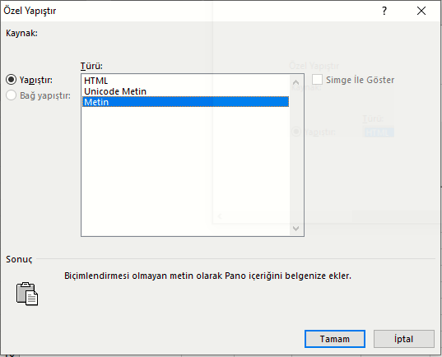 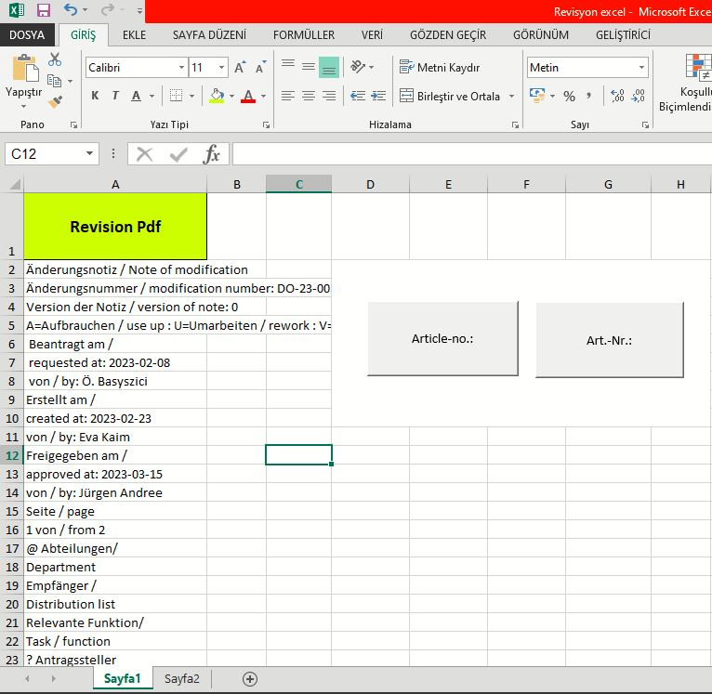 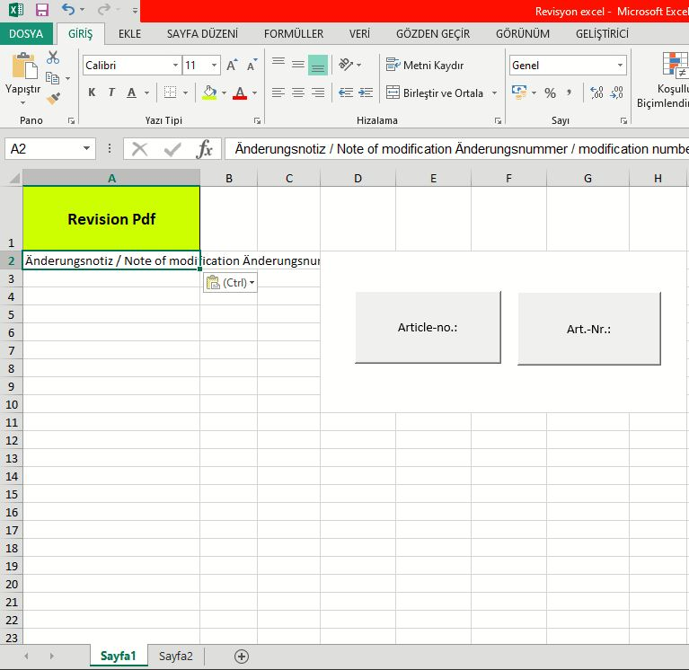

2. Yapıştırma işlemini gerçekleştirdikten sonra pdf te artikel numaralarının önünde olan "Article-no.:" veya "Art.-Nr.:" tuşlarına basılarak makro çalıştırılır.
Makro çalıştıktan sonra gerekli olan tüm bilgiler "SheepCount" çalışma sayfasına aktarılmıştır.

Doğru yapıştırma işlemi
Yanlış yapıştırma işlemi

